KPIs
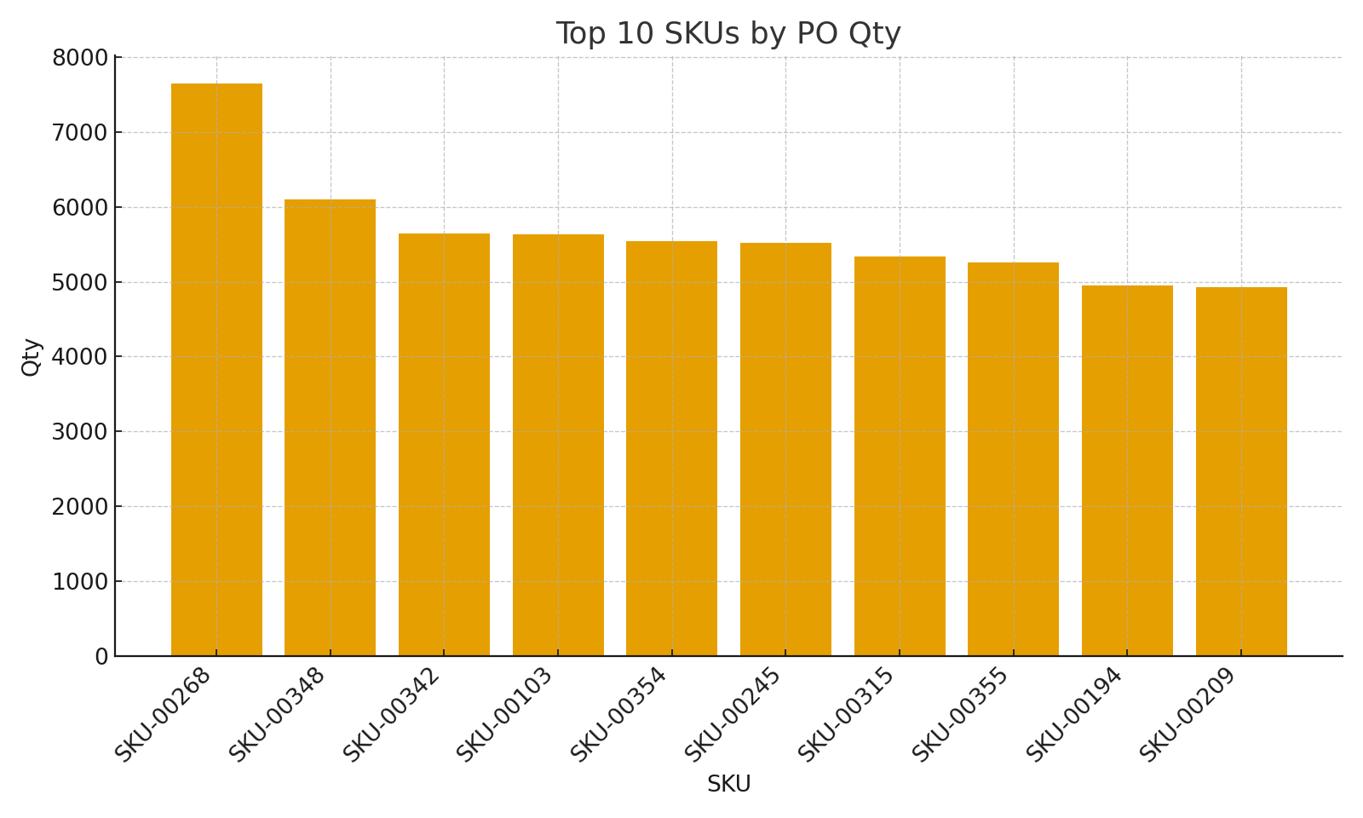
SKU | VendorID | VendorName (XLOOKUP) | PO Qty (SUMIFS) | Movement Net Qty (SUM) | Avg Unit Cost (PO) | Stockout Risk %
SKU-00103 | VEND-104 | Vendor 104 | #VALUE! | #VALUE! | #VALUE! | #VALUE!
SKU-00106 | VEND-109 | Vendor 109 | #VALUE! | #VALUE! | #VALUE! | #VALUE!
SKU-00115 | VEND-092 | Vendor 092 | #VALUE! | #VALUE! | #VALUE! | #VALUE!
SKU-00121 | VEND-073 | Vendor 073 | #VALUE! | #VALUE! | #VALUE! | #VALUE!
SKU-00127 | VEND-095 | Vendor 095 | #VALUE! | #VALUE! | #VALUE! | #VALUE!
SKU-00134 | VEND-060 | Vendor 060 | #VALUE! | #VALUE! | #VALUE! | #VALUE!
SKU-00135 | VEND-116 | Vendor 116 | #VALUE! | #VALUE! | #VALUE! | #VALUE!
SKU-00136 | VEND-006 | Vendor 006 | #VALUE! | #VALUE! | #VALUE! | #VALUE!
SKU-00140 | VEND-042 | Vendor 042 | #VALUE! | #VALUE! | #VALUE! | #VALUE!
SKU-00146 | VEND-029 | Vendor 029 | #VALUE! | #VALUE! | #VALUE! | #VALUE!
SKU-00148 | VEND-067 | Vendor 067 | #VALUE! | #VALUE! | #VALUE! | #VALUE!
SKU-00149 | VEND-025 | Vendor 025 | #VALUE! | #VALUE! | #VALUE! | #VALUE!
SKU-00156 | VEND-060 | Vendor 060 | #VALUE! | #VALUE! | #VALUE! | #VALUE!
SKU-00157 | VEND-090 | Vendor 090 | #VALUE! | #VALUE! | #VALUE! | #VALUE!
SKU-00160 | VEND-086 | Vendor 086 | #VALUE! | #VALUE! | #VALUE! | #VALUE!
SKU-00180 | VEND-113 | Vendor 113 | #VALUE! | #VALUE! | #VALUE! | #VALUE!
SKU-00181 | VEND-098 | Vendor 098 | #VALUE! | #VALUE! | #VALUE! | #VALUE!
SKU-00186 | VEND-099 | Vendor 099 | #VALUE! | #VALUE! | #VALUE! | #VALUE!
SKU-00211 | VEND-001 | Vendor 001 | #VALUE! | #VALUE! | #VALUE! | #VALUE!
SKU-00218 | VEND-084 | Vendor 084 | #VALUE! | #VALUE! | #VALUE! | #VALUE!
SKU-00236 | VEND-051 | Vendor 051 | #VALUE! | #VALUE! | #VALUE! | #VALUE!
SKU-00241 | VEND-108 | Vendor 108 | #VALUE! | #VALUE! | #VALUE! | #VALUE!
SKU-00242 | VEND-067 | Vendor 067 | #VALUE! | #VALUE! | #VALUE! | #VALUE! | KPIs_image_001 – Bar chart of top 10 SKUs by PO Qty
SKU-00243 | VEND-032 | Vendor 032 | #VALUE! | #VALUE! | #VALUE! | #VALUE!
SKU-00248 | VEND-108 | Vendor 108 | #VALUE! | #VALUE! | #VALUE! | #VALUE!
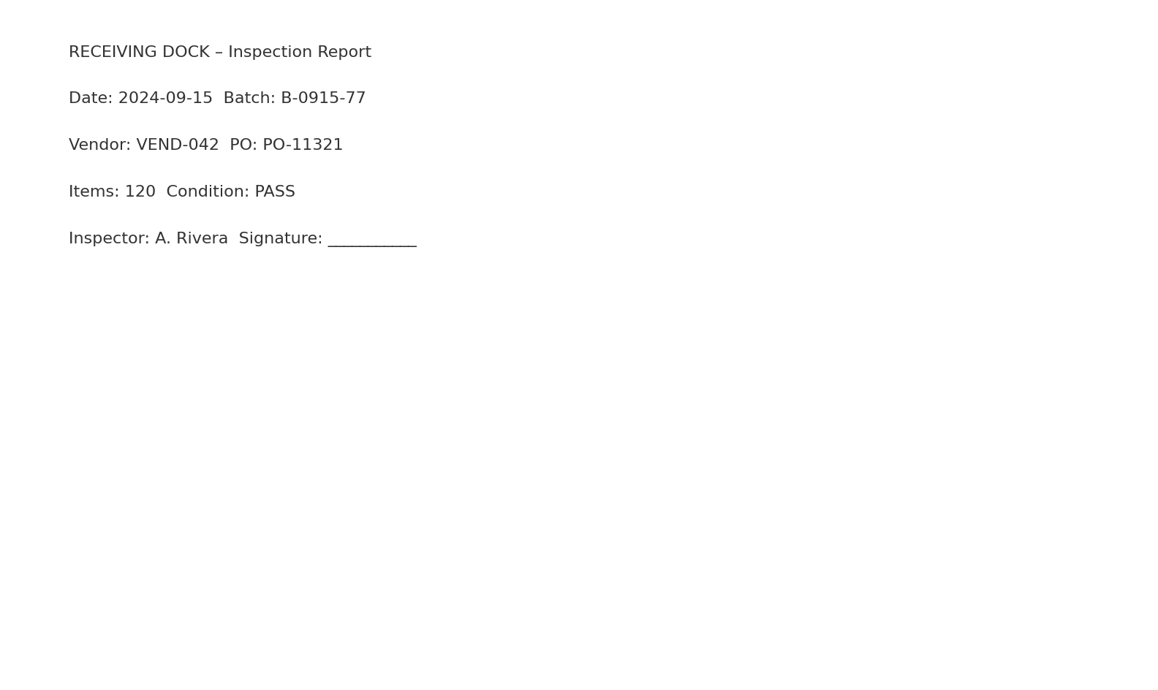
SKU-00250 | VEND-083 | Vendor 083 | #VALUE! | #VALUE! | #VALUE! | #VALUE!
SKU-00257 | VEND-036 | Vendor 036 | #VALUE! | #VALUE! | #VALUE! | #VALUE!
SKU-00258 | VEND-082 | Vendor 082 | #VALUE! | #VALUE! | #VALUE! | #VALUE!
SKU-00259 | VEND-058 | Vendor 058 | #VALUE! | #VALUE! | #VALUE! | #VALUE!
SKU-00267 | VEND-015 | Vendor 015 | #VALUE! | #VALUE! | #VALUE! | #VALUE!
SKU-00276 | VEND-034 | Vendor 034 | #VALUE! | #VALUE! | #VALUE! | #VALUE!
SKU-00284 | VEND-015 | Vendor 015 | #VALUE! | #VALUE! | #VALUE! | #VALUE!
SKU-00286 | VEND-032 | Vendor 032 | #VALUE! | #VALUE! | #VALUE! | #VALUE!
SKU-00289 | VEND-016 | Vendor 016 | #VALUE! | #VALUE! | #VALUE! | #VALUE!
SKU-00295 | VEND-081 | Vendor 081 | #VALUE! | #VALUE! | #VALUE! | #VALUE!
SKU-00308 | VEND-034 | Vendor 034 | #VALUE! | #VALUE! | #VALUE! | #VALUE!
SKU-00314 | VEND-028 | Vendor 028 | #VALUE! | #VALUE! | #VALUE! | #VALUE!
SKU-00322 | VEND-044 | Vendor 044 | #VALUE! | #VALUE! | #VALUE! | #VALUE!
SKU-00325 | VEND-052 | Vendor 052 | #VALUE! | #VALUE! | #VALUE! | #VALUE!
SKU-00327 | VEND-093 | Vendor 093 | #VALUE! | #VALUE! | #VALUE! | #VALUE!
SKU-00336 | VEND-066 | Vendor 066 | #VALUE! | #VALUE! | #VALUE! | #VALUE!
SKU-00348 | VEND-069 | Vendor 069 | #VALUE! | #VALUE! | #VALUE! | #VALUE!
SKU-00350 | VEND-062 | Vendor 062 | #VALUE! | #VALUE! | #VALUE! | #VALUE! | Receiving_Dock_scan_001 – Simulated scan: receiving inspection report
SKU-00357 | VEND-076 | Vendor 076 | #VALUE! | #VALUE! | #VALUE! | #VALUE!
SKU-00364 | VEND-065 | Vendor 065 | #VALUE! | #VALUE! | #VALUE! | #VALUE!
SKU-00366 | VEND-060 | Vendor 060 | #VALUE! | #VALUE! | #VALUE! | #VALUE!
SKU-00372 | VEND-038 | Vendor 038 | #VALUE! | #VALUE! | #VALUE! | #VALUE!
SKU-00374 | VEND-093 | Vendor 093 | #VALUE! | #VALUE! | #VALUE! | #VALUE!
SKU-00383 | VEND-086 | Vendor 086 | #VALUE! | #VALUE! | #VALUE! | #VALUE!
SKU-00390 | VEND-103 | Vendor 103 | #VALUE! | #VALUE! | #VALUE! | #VALUE!

